Sheet2
信息学院教室课桌报价清单
产品名称 | 参考图片 | 技术参数要求 | 数量 | 单位 | 单价（元） | 合价（元）
双人电脑桌 | 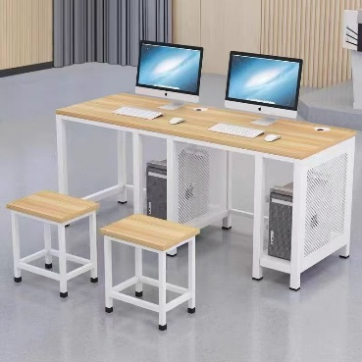 | 规格：1200mm*600mm*760mm 1、桌面采用厚度为25mmE1级多层板，颜色枫木色，耐压不变形，表面耐磨。距桌面上口50mm错开显示器底座处，开两个直径60mm圆孔，内置不锈钢穿线孔。 2、桌腿采用40mm*40mm*1.5mm方管，设有调节脚。桌横撑采用30mm*30mm*1.5mm方管连接，离地130mm。桌右侧设主机柜，侧板采用1.0mm冷轧钢板，并冲有花孔。主机柜左侧采用30*30*1.5方管作为支撑站腿，主机柜净宽200mm,主机柜底板采用1.0mm冷轧板。所有钢制品颜色均为纯白色。 3、工艺：所有金属件要求经过酸洗、磷化处理，所有焊接部必须采用二氧化碳保护焊接工艺，焊接牢固，美观，不得出现虚焊，脱焊，焊穿等现象，焊接表面要求波纹均匀，采用静电环氧树脂喷涂后加高温固化。 4.提供生产本批产品的原材料环保检测报告。 | 25 | 张
合计

 | 注：1、报价含商品、人工、运输、保险、安装、调试、税费等一切相关费用的综合报价。

 | 供应商名称（公章）：
 | 授权代表（签字）：
 | 联系方式：

